Oversikt
Tilbudsoversikt båttjenester Indre Oslofjord 2021

 | Fyll inn

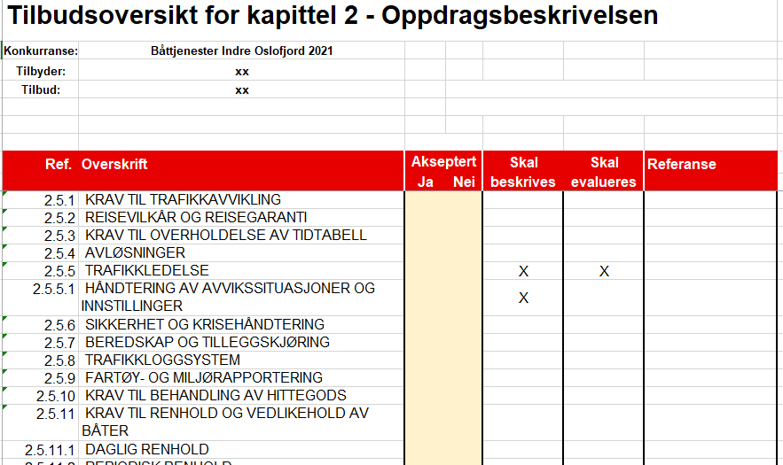
Konkurranse: | Båttjenester Indre Oslofjord 2021 | Fylles automatisk inn i de andre fanene.
Tilbyder: | xx | Fylles automatisk inn i de andre fanene. | Utfyllingsveiledning
Tilbud: | xx | Fylles automatisk inn i de andre fanene.

Hentes fra fanen "Oversikt".
Tilbudsskjema for

Kapittel 2 er fylt ut | uten avvik.
Kravtabell bilag 1 er fylt ut | uten avvik.
Kapittel 3 er fylt ut | uten avvik.
Kapittel 4 er fylt ut | uten avvik.
Kapittel 6 er fylt ut | uten avvik.
Kapittel 7 er fylt ut | #REF!
Øvrige vedlegg er fylt ut | uten avvik.

Tilbyder skal sette inn referanse til hvor beskrivelsen er i tilbudet.
Sett "X" for akseptert, eller ikke akseptert.
Oppdragsgiver har markert med "X" hvilke punkter som skal beskrives i tilbudet
Oppdragsgiver har markert med "X" hvilke punkter som skal evalueres.

